Taul1
 | Alkufunktion logiikka Pivotissa eli miten funktion valinta tapahtuu
 | Teksti > Määrä |  | Luku > Summa
Jos Arvot- lokeroon laittaa
tekstitieto- sarakkeen otsikon:
Jos Arvot- lokeroon laittaa
lukutieto- sarakkeen otsikon:
Alkufunktio Pivot-taulukossa on:
Määrä
Alkufunktio Pivot-taulukossa on:
Summa

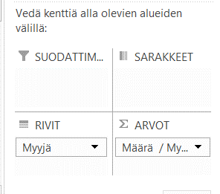
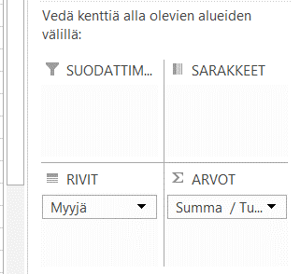

 |  |  | Riviotsikot | Määrä / Myyjä |  |  | Riviotsikot | Summa / Tulos
 |  |  | Koskelonpää | 2 |  |  | Koskelonpää | 680
 |  |  | Laakso | 4 |  |  | Laakso | 1420
 |  |  | Muttila | 4 |  |  | Muttila | 1780
 |  |  | Niemi | 4 |  |  | Niemi | 1660
 |  |  | Tasanpää | 4 |  |  | Tasanpää | 1200
 |  |  | Kaikki yhteensä | 18 |  |  | Kaikki yhteensä | 6740

Tuote | Aluetoimisto | Myyjä | Myyntipvm | myynti | kulut | Tulos
kaapin ovi | Turku | Koskelonpää | 2007-01-05 | 600 | 260 | 340
kaapin ovi | Turku | Koskelonpää | 2007-01-05 | 600 | 260 | 340
alasin | Helsinki | Laakso | 2007-01-01 | 630 | 275 | 355
alasin | Helsinki | Laakso | 2007-01-01 | 630 | 275 | 355
alasin | Helsinki | Laakso | 2007-01-01 | 630 | 275 | 355
alasin | Helsinki | Laakso | 2007-01-01 | 630 | 275 | 355
kaapin ovi | Tampere | Muttila | 2007-01-03 | 810 | 365 | 445
kaapin ovi | Tampere | Muttila | 2007-01-03 | 810 | 365 | 445
kaapin ovi | Tampere | Muttila | 2007-01-03 | 810 | 365 | 445
kaapin ovi | Tampere | Muttila | 2007-01-03 | 810 | 365 | 445
kaapin ovi | Helsinki | Niemi | 2007-01-04 | 750 | 335 | 415
kaapin ovi | Helsinki | Niemi | 2007-01-04 | 750 | 335 | 415
kaapin ovi | Helsinki | Niemi | 2007-01-04 | 750 | 335 | 415
kaapin ovi | Helsinki | Niemi | 2007-01-04 | 750 | 335 | 415
alasin | Turku | Tasanpää | 2007-01-02 | 520 | 220 | 300
alasin | Turku | Tasanpää | 2007-01-02 | 520 | 220 | 300
alasin | Turku | Tasanpää | 2007-01-02 | 520 | 220 | 300
alasin | Turku | Tasanpää | 2007-01-02 | 520 | 220 | 300

